degree
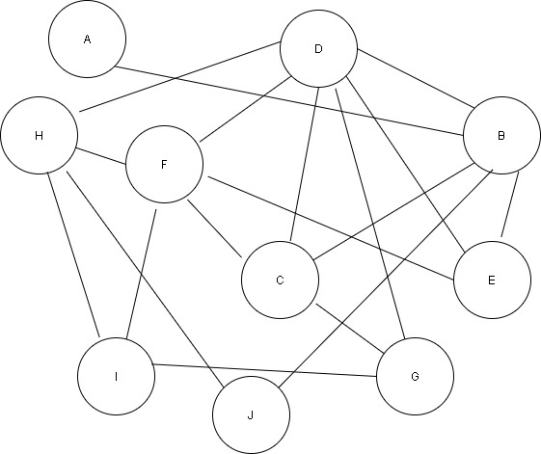
 | A | B | C | D | E | F | G | H | I | J
A | 0 | 1 | 0 | 0 | 0 | 0 | 0 | 0 | 0 | 0
B | 1 | 0 | 1 | 1 | 1 | 0 | 0 | 0 | 0 | 0
C | 0 | 0 | 0 | 1 | 0 | 1 | 1 | 0 | 0 | 0
D | 0 | 0 | 0 | 0 | 0 | 1 | 1 | 0 | 0 | 0
E | 0 | 0 | 0 | 1 | 0 | 1 | 0 | 0 | 0 | 0
F | 0 | 0 | 0 | 1 | 0 | 0 | 0 | 1 | 0 | 0
G | 0 | 0 | 0 | 0 | 0 | 0 | 0 | 0 | 1 | 0
H | 0 | 0 | 0 | 1 | 0 | 0 | 0 | 0 | 1 | 1
I | 0 | 0 | 0 | 0 | 0 | 1 | 0 | 0 | 0 | 0
J | 0 | 1 | 0 | 0 | 0 | 0 | 0 | 0 | 0 | 0
Degree | 1 | 2 | 1 | 5 | 1 | 4 | 2 | 1 | 2 | 1
Unweighted Degree | 1 | 2 | 1 | 5 | 1 | 4 | 2 | 1 | 2 | 1
Degree Centrality | 0.11111111111 | 0.22222222222 | 0.11111111111 | 0.55555555556 | 0.11111111111 | 0.44444444444 | 0.22222222222 | 0.11111111111 | 0.22222222222 | 0.11111111111

